Sodo
Posts and Telecommunications Institute of Technology |  |  |  | Thiết kế | Tài liệu phát triển | Tên hệ thống | Ứng dụng cho thuê xe |  | Người tạo | Nguyễn Trung Hiếu | Ngày tạo | 2023-03-10
 |  |  |  |  |  |  |  |  | Người cập nhật |  | Ngày cập nhật
 |  |  |  |  |  | Màn hình (ID) | Car_Registration | Màn hình (Tên) | Đăng ký xe

 | 1. Mục đích
 |  | - Dùng để chủ xe đăng ký xe cho thuê
 |  | - Người đăng tin nhập đầy đủ các thông tin bắt buộc của công việc
 |  | - Sau khi nhất nút hoàn tất, hệ thống sẽ kiểm tra
 |  |  | + Trường hợp phát sinh lỗi, hệ thống sẽ thông báo lỗi cho người dùng tại màn hình này.
 |  |  | + Nếu hoàn tất đăng tin, hệ thống sẽ quay lại màn hình chính

 | 2. Giới hạn hoạt động
 |  | Không có

 | 3. Giới hạn hệ thống
 |  | Không có

 | 4. Chức năng liên quan
 |  | Không có

 | 5. Không bao gồm
 |  | Không có

 | 6. Sơ đồ

Màn hình đăng ký cho thuê xe



Khởi động
hệ thống

Màn hình đăng ký

Car Registration

GiaoDien
Posts and Telecommunications Institute of Technology |  |  |  | Thiết kế |  |  | Tài liệu phát triển |  |  |  | Tên hệ thống |  |  | Ứng dụng cho thuê xe |  |  | Người tạo | Nguyễn Trung Hiếu | Ngày tạo | 2023-03-10
 |  |  |  |  |  |  |  |  |  |  |  |  |  |  |  |  | Người cập nhật |  | Ngày cập nhật
 |  |  |  |  |  |  |  |  |  |  | Màn hình (ID) |  |  | Car_Registration |  | Màn hình (Tên) | Đăng ký xe

 | 7. Giao diện
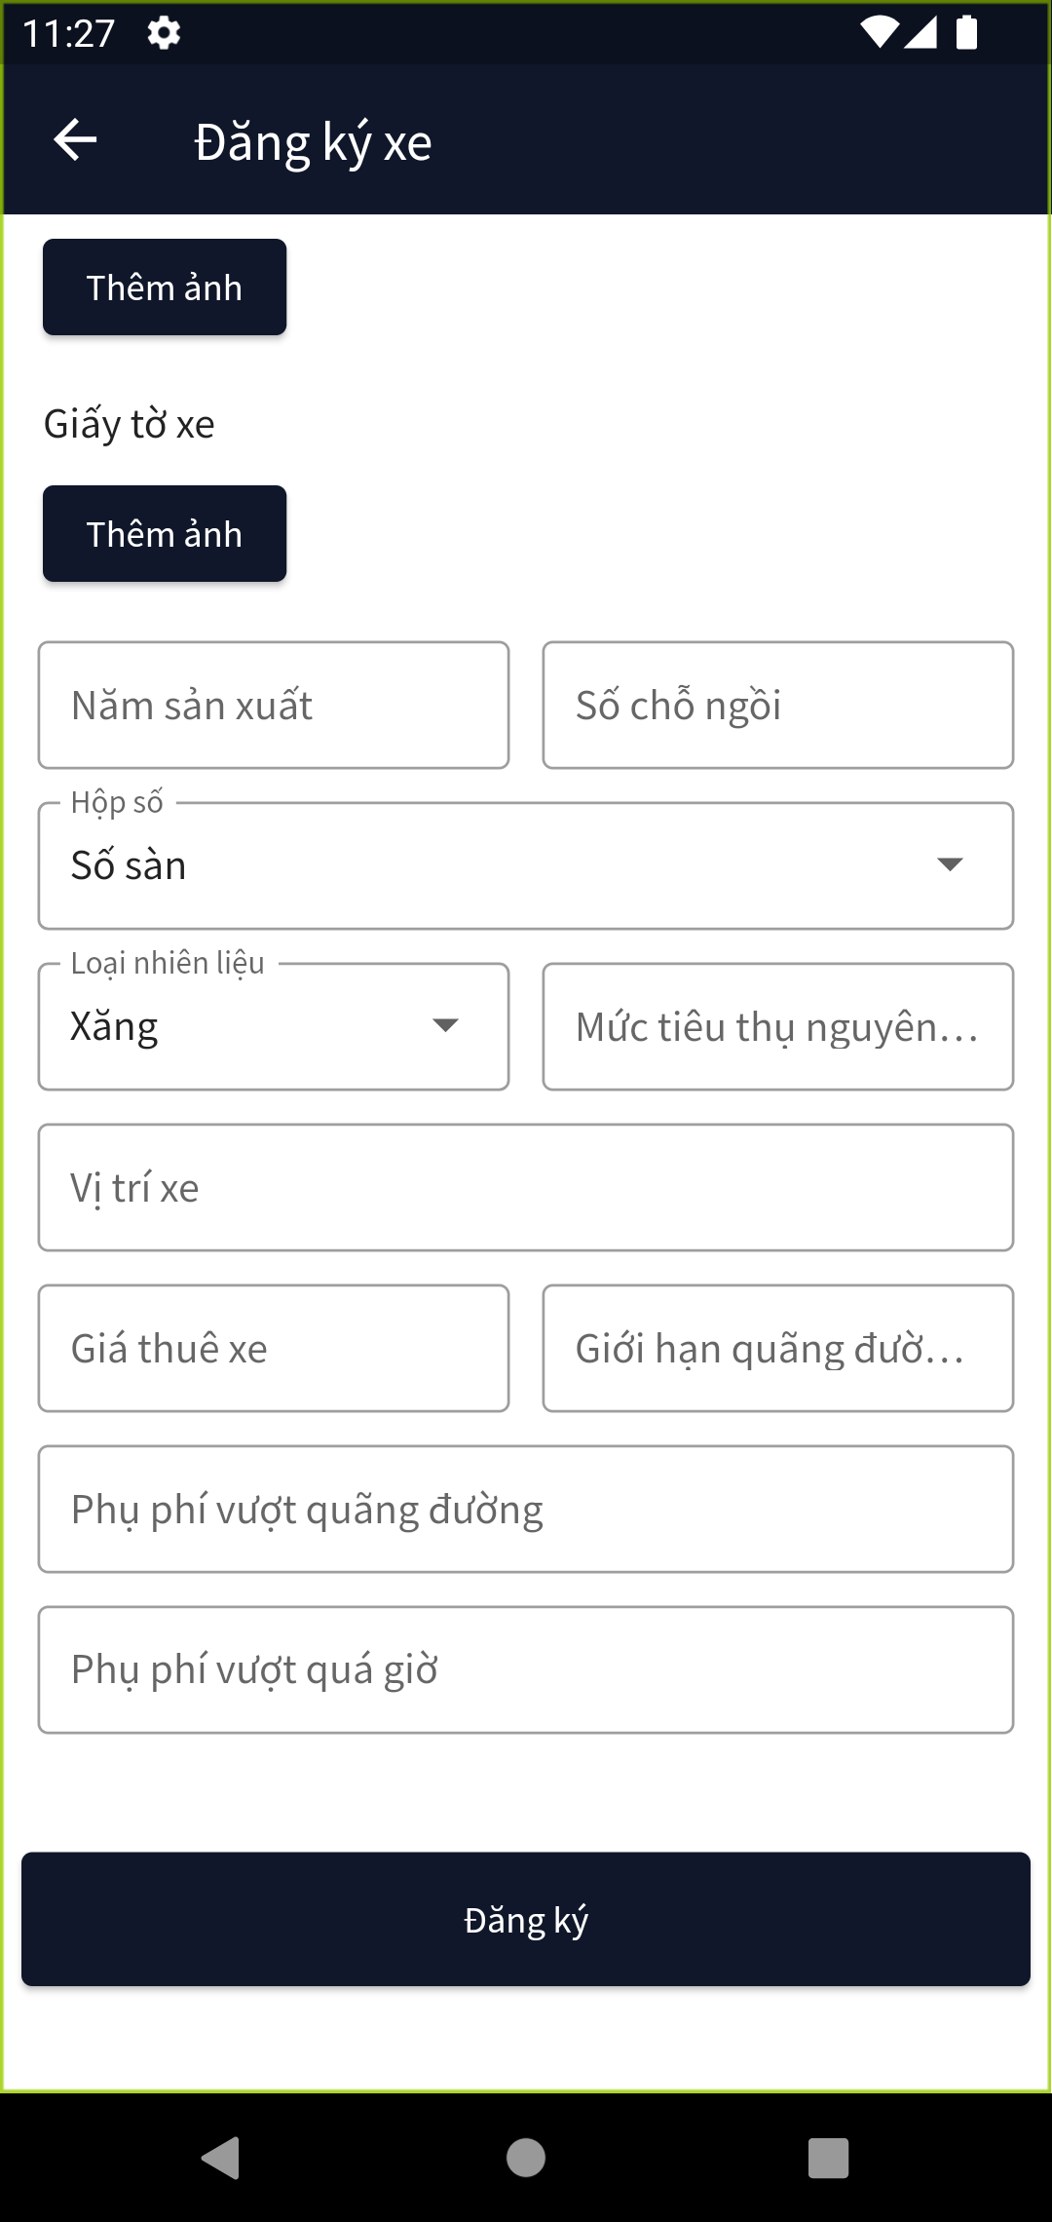
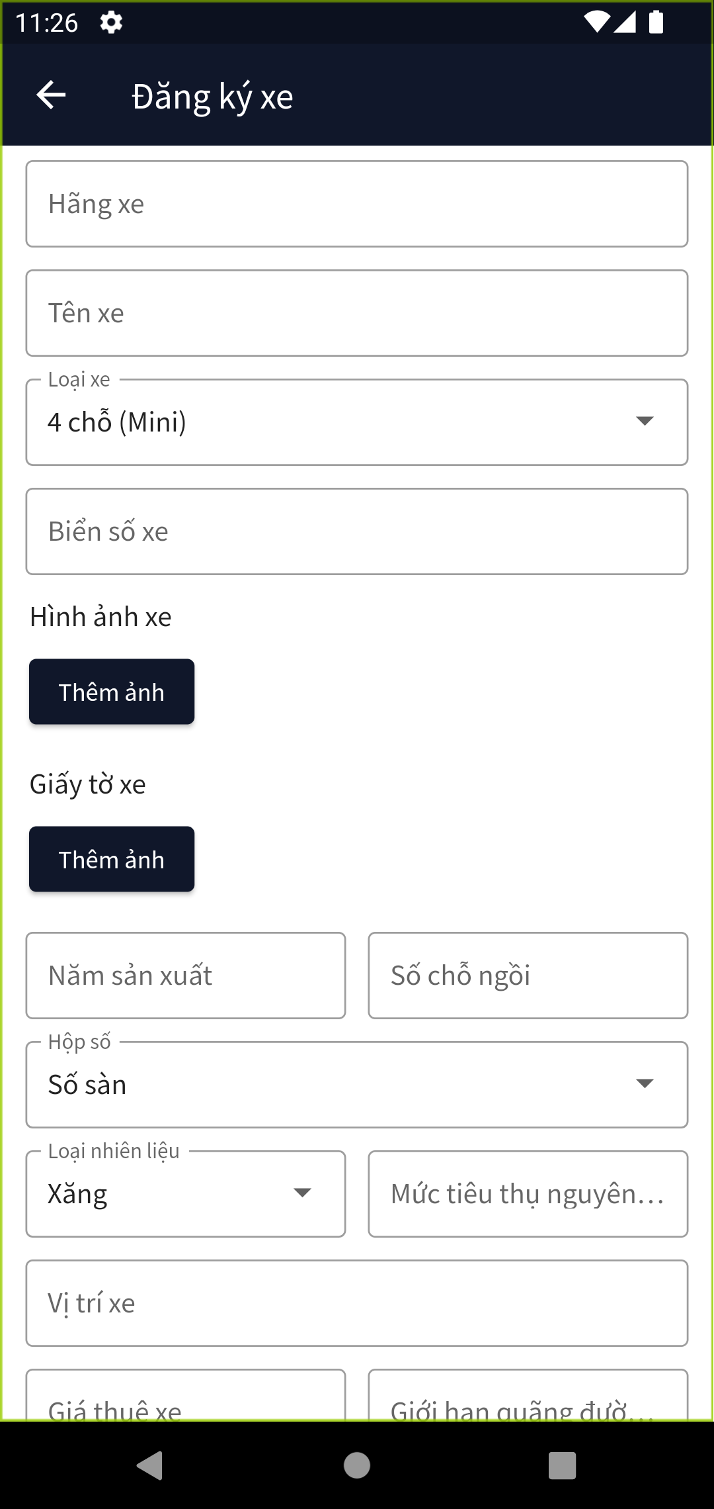

 | 8. Danh sách hạng mục

 |  | [Vùng nhập]
 |  | No | Tên hạng mục | Loại dữ liệu | Độ dài |  |  | Bắt buộc |  | I/O | Control |  | Format |  | Ghi chú
 |  | 1 | Hãng xe | Chuỗi chữ | 128 |  |  |  | Y | In | TextField |  |  |  | Có mô tả nội dung cho người dùng nhập
 |  | 2 | Tên xe | Chuỗi chữ | 128 |  |  |  | Y | In | TextField |  |  |  | Có mô tả nội dung cho người dùng nhập
 |  | 3 | Loại xe | Chọn |  |  |  |  | Y | In | Dropdown |  |  |  | Có mô tả nội dung cho người dùng nhập
 |  | 4 | Năm sản xuất | Chuỗi số | 4 |  |  |  | Y | In | TextField |  |  |  | Có mô tả nội dung cho người dùng nhập
 |  | 5 | Sỗ chỗ ngồi | Chuỗi số |  | 2 |  |  | Y | In | TextField |  |  |  | Có mô tả nội dung cho người dùng nhập
 |  | 6 | Hộp số | Chọn |  |  |  |  | Y | In | Dropdown |  |  |  | Có mô tả nội dung cho người dùng nhập
 |  | 7 | Loại nguyên liệu | Chọn |  |  |  |  | Y | In | Dropdown |  |  |  | Có mô tả nội dung cho người dùng nhập
 |  | 8 | Mức tiêu thụ nguyên liệu | Chuỗi chữ | 128 |  |  |  | Y | In | TextField |  |  |  | Có mô tả nội dung cho người dùng nhập
 |  | 9 | Vị trí xe | Chuỗi chữ | 256 |  |  |  | Y | In | TextField |  |  |  | Có mô tả nội dung cho người dùng nhập
 |  | 10 | Giá thuê xe | Chuỗi chữ | 256 |  |  |  | Y | In | TextField |  |  |  | Có mô tả nội dung cho người dùng nhập
 |  | 11 | Giới hạn quãng đường | Chuỗi chữ | 128 |  |  |  | Y | In | TextField |  |  |  | Có mô tả nội dung cho người dùng nhập
 |  | 12 | Phụ phí vượt quãng đường | Chuỗi chữ | 128 |  |  |  | Y | In | TextField |  |  |  | Có mô tả nội dung cho người dùng nhập
 |  | 13 | Phụ phí vượt quá giờ | Chuỗi chữ | 128 |  |  |  | Y | In | TextField |  |  |  | Có mô tả nội dung cho người dùng nhập
 |  | 14 | Biển số xe | Chuỗi chữ | 128 |  |  |  | Y | In | TextField |  |  |  | Có mô tả nội dung cho người dùng nhập

 |  | [Vùng nút]
 |  | No | Tên hạng mục |  | Control |  |  |  |  |  |  | Ghi chú
 |  | 1 | Thêm ảnh xe |  | Button
 |  | 2 | Thêm ảnh giấy tờ xe |  | Button
 |  | 3 | Đăng ký |  | Button

Khai quat chuc nang
Posts and Telecommunications Institute of Technology |  |  |  |  |  |  | Thiết kế |  |  | Tài liệu phát triển | Tên hệ thống |  | Ứng dụng cho thuê xe |  |  |  |  |  | Người tạo | Nguyễn Trung Hiếu | Ngày tạo | 2023-03-10
 |  |  |  |  |  |  |  |  |  |  |  |  |  |  |  |  |  |  | Người cập nhật |  | Ngày cập nhật
 |  |  |  |  |  |  |  |  |  |  | Màn hình (ID) |  | Car_Registration |  |  | Màn hình (Tên) |  |  | Đăng ký xe

 | 9. Khái quát chức năng

 |  | 1. Hiển thị ban đầu
 |  |  | 1. Hiển thị màn hình ở trạng thái ban đầu
 |  | 2. Chọn ảnh
 |  |  | 1. Nhấn nút thêm ảnh
 |  |  | 2. Chọn ảnh
 |  | 3. Xử lý đăng ký
 |  |  | 1. Nhấn nút đăng ký
 |  |  | 2. Đăng ký thành công di chuyển sang màn hình chi tiết đơn đăng ký,
 |  |  | trường hợp phát sinh lỗi hiển thị nội dung lỗi, không thực hiện di chuyển màn hình

 | 10.Xử lý chi tiết

 |  | 1. Hiển thị ban đầu
 |  |  | 1. Hiển thị màn hình ở trạng thái ban đầu

 |  |  |  | [Vùng nhập]
 |  |  |  | No | Tên hạng mục |  |  |  | Nội dung hiển thị |  |  |  |  | Giá trị |  |  |  | Sử dụng |  | Ghi chú
 |  |  |  | 1 | Hãng xe |  |  |  | Hãng xe |  |  |  |  | Empty |  |  |  | Có thể
 |  |  |  | 2 | Tên xe |  |  |  | Tên xe |  |  |  |  | Empty |  |  |  | Có thể
 |  |  |  | 3 | Loại xe |  |  |  | Loại xe |  |  |  |  | 4 chỗ (Mini) |  |  |  | Có thể
 |  |  |  | 4 | Biển số xe |  |  |  | Biển số xe |  |  |  |  | Empty |  |  |  | Có thể |  | Biển số xe phải đúng theo mẫu
 |  |  |  | 5 | Năm sản xuất |  |  |  | Năm sản xuất |  |  |  |  | Empty |  |  |  | Có thể
 |  |  |  | 6 | Sỗ chỗ ngồi |  |  |  | Sỗ chỗ ngồi |  |  |  |  | Empty |  |  |  | Có thể
 |  |  |  | 7 | Hộp số |  |  |  | Hộp số |  |  |  |  | Số sàn |  |  |  | Có thể
 |  |  |  | 8 | Loại nguyên liệu |  |  |  | Loại nguyên liệu |  |  |  |  | Xăng |  |  |  | Có thể
 |  |  |  | 9 | Mức tiêu thụ nguyên liệu |  |  |  | Mức tiêu thụ nguyên liệu |  |  |  |  | Empty |  |  |  | Có thể
 |  |  |  | 10 | Vị trí xe |  |  |  | Vị trí xe |  |  |  |  | Empty |  |  |  | Có thể
 |  |  |  | 11 | Giá thuê xe |  |  |  | Giá thuê xe |  |  |  |  | Empty |  |  |  | Có thể
 |  |  |  | 12 | Giới hạn quãng đường |  |  |  | Giới hạn quãng đường |  |  |  |  | Empty |  |  |  | Có thể
 |  |  |  | 13 | Phụ phí vượt quãng đường |  |  |  | Giới hạn quãng đường |  |  |  |  | Empty |  |  |  | Có thể
 |  |  |  | 14 | Phụ phí vượt quá giờ |  |  |  | Phụ phí vượt quá giờ |  |  |  |  | Empty |  |  |  | Có thể

 |  | 2. Chọn ảnh
 |  |  | 1. Nhấn nút thêm ảnh
 |  |  | 2. Chọn ảnh
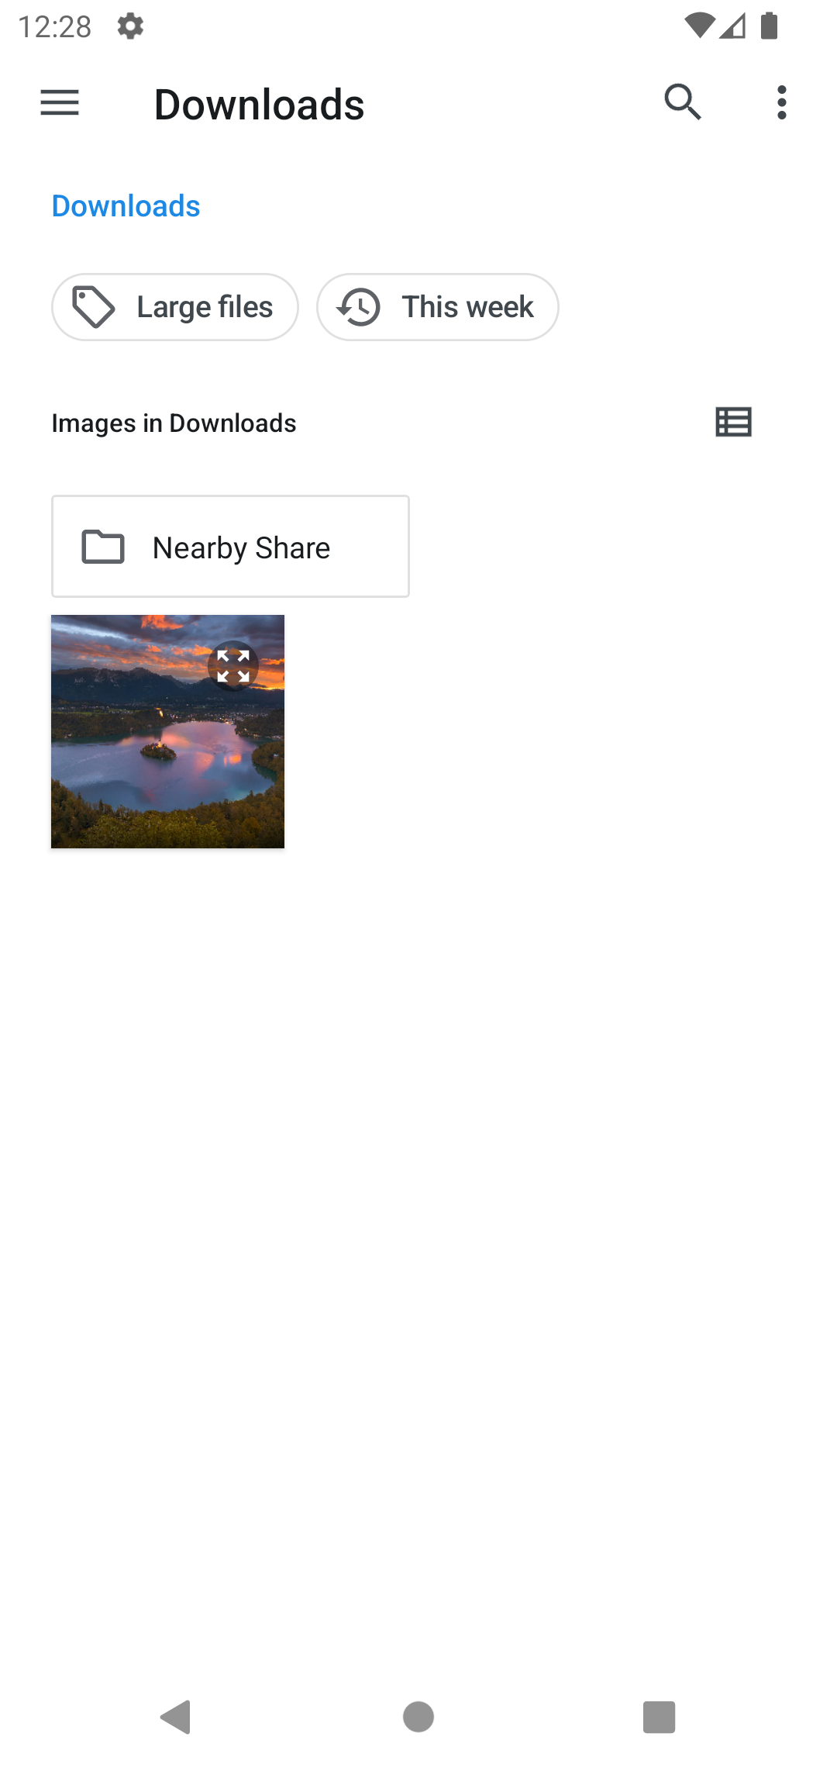

 |  | 3. Xử lý đăng ký
 |  |  | 1. Nhấn nút đăng ký
 |  |  | 2. Xứ lý check
 |  |  |  | No | Tên hạng mục |  |  |  | Nội dung check |  |  |  |  |  | Message
 |  |  |  | 1 | Hãng xe |  |  |  | Trường hợp chưa nhập, báo lỗi |  |  |  |  |  | pleaseEnterCarBrand
 |  |  |  | 2 | Tên xe |  |  |  | Trường hợp chưa nhập, báo lỗi |  |  |  |  |  | pleaseEnterCarName
 |  |  |  | 3 | Biển số xe |  |  |  | Trường hợp chưa nhập, báo lỗi |  |  |  |  |  | pleaseEnterCarLicensePlate
 |  |  |  | 4 | Biển số xe |  |  |  | Trường hợp nhập biến số xe không đúng định dạng |  |  |  |  |  | invalidCarLicensePlate
 |  |  |  | 5 | Năm sản xuất |  |  |  | Trường hợp chưa nhập, báo lỗi |  |  |  |  |  | pleaseEnterCarYearOfManufacture
 |  |  |  | 6 | Sỗ chỗ ngồi |  |  |  | Trường hợp chưa nhập, báo lỗi |  |  |  |  |  | pleaseEnterCarNumberOfSeats
 |  |  |  | 7 | Mức tiêu thụ nguyên liệu |  |  |  | Trường hợp chưa nhập, báo lỗi |  |  |  |  |  | pleaseEnterCarFuelConsumption
 |  |  |  | 8 | Vị trí xe |  |  |  | Trường hợp chưa nhập, báo lỗi |  |  |  |  |  | pleaseEnterCarLocation
 |  |  |  | 9 | Giá thuê xe |  |  |  | Trường hợp chưa nhập, báo lỗi |  |  |  |  |  | pleaseEnterCarPrice
 |  |  |  | 10 | Giới hạn quãng đường |  |  |  | Trường hợp chưa nhập, báo lỗi |  |  |  |  |  | pleaseEnterCarLimitDistance
 |  |  |  | 11 | Phụ phí vượt quãng đường |  |  |  | Trường hợp chưa nhập, báo lỗi |  |  |  |  |  | pleaseEnterCarOverLimitDistanceFee
 |  |  |  | 12 | Phụ phí vượt quá giờ |  |  |  | Trường hợp chưa nhập, báo lỗi |  |  |  |  |  | pleaseEnterCarOverTimeFee

 |  |  | 3. Lưu dữ liệu lên server
 |  |  |  | a. Truy xuất dữ liệu bị thay đổi khi người dùng input trên view
 |  |  |  | Đối tượng |  |  |  |  | Truy xuất
 |  |  |  | car registration |  |  |  |  | recruitment.name |  |  | = [Vùng nhập].text
 |  |  |  |  |  |  |  |  | recruitment.licensePlate |  |  | = [Vùng nhập].text
 |  |  |  |  |  |  |  |  | recruitment.transmissionType |  |  | = [Vùng chọn].value
 |  |  |  |  |  |  |  |  | recruitment.fuelType |  |  | = [Vùng chọn].value
 |  |  |  |  |  |  |  |  | recruitment.seater |  |  | = [Vùng nhập].text.ToNumber
 |  |  |  |  |  |  |  |  | recruitment.price |  |  | = [Vùng nhập].text.ToNumber
 |  |  |  |  |  |  |  |  | recruitment.fuelConsumption |  |  | = [Vùng nhập].text
 |  |  |  |  |  |  |  |  | recruitment.yearOfManufacture |  |  | = [Vùng nhập].text.ToNumber
 |  |  |  |  |  |  |  |  | recruitment.productionCompany |  |  | = [Vùng nhập].text
 |  |  |  |  |  |  |  |  | recruitment.location |  |  | = [Vùng nhập].text
 |  |  |  |  |  |  |  |  | recruitment.type |  |  | = [Vùng chọn].value

 |  |  |  | b. Update dữ liệu lên Server
 |  |  |  | Table |  |  |  | Post
 |  |  |  | Lệnh update lên Server |  |  |  | api/car-registrations

 |  |  | 4. Xử lý đăng ký
 |  |  |  | Thông báo |  | Trường hợp |  |  |  |  |  |  |  |  |  |  | Message Code
 |  |  |  | SUCCESS |  | Đăng ký thành công |  |  |  |  |  |  |  |  |  |  | createFormSuccess
 |  |  |  | FAIL |  | Đăng ký xe thất bại |  |  |  |  |  |  |  |  |  |  | unknown

